商品リスト詳細
 | 商品名 | 画像 | 売価 | 税込売価
1 | ミニチュアボトル＆ケース吉本 BR |  | 300 | 330
2 | ミニチュアボトル＆ケース吉本 GR |  | 300 | 330
3 | ミニチュアボトル＆ケース千日前 BR |  | 300 | 330
4 | ミニチュアボトル＆ケース千日前 GR |  | 300 | 330
5 | ミニチュアボトルキーホルダー千日前 |  | 200 | 220
6 | ミニチュアボトルキーホルダー吉本 |  | 200 | 220
7 | 日めくりメモ帳 |  | 200 | 220
8 | フレークシールＡ |  | 200 | 220
9 | フレークシールＢ |  | 200 | 220
10 | シールＡ |  | 200 | 220
11 | シールＢ |  | 200 | 220
12 | アクリルスタンプ |  | 300 | 330
13 | レーディングマグネット |  | 300 | 330
14 | えぇ感じビン200ml八木 |  | 400 | 440
15 | えぇ感じビン200ml吉本 |  | 400 | 440
16 | えぇ感じビン50ml八木 |  | 200 | 220
17 | えぇ感じビン50ml吉本 |  | 200 | 220
18 | すべりにくい手袋 5双セット M |  | 300 | 330
19 | すべりにくい手袋 5双セット L |  | 300 | 330
20 | お弁当が入れやすい底マチ広めバッグBK |  | 600 | 660
21 | お弁当が入れやすい底マチ広めバッグ ﾍﾞｰｼﾞｭ |  | 600 | 660
22 | 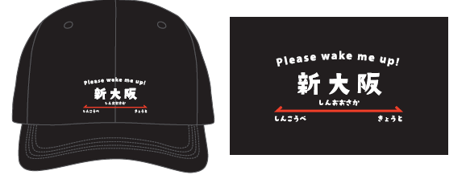 新大阪ロゴキャップ |  | 2000 | 2200

